Mineral
 | Investigación Metalúrgica No. 18513 |  |  |  |  | Investigación Metalúrgica No. 18513 |  |  |  |  |  | Investigación Metalúrgica No. 18513

 | COMPOSITO TRANSICIONAL TCS - 088 Prueba No.1 Lix |  |  |  |  | COMPOSITO TRANSICIONAL TCS - 088 Prueba No.1 Lix |  |  |  |  |  | COMPOSITO TRANSICIONAL TCS - 088 Prueba No.1 Lix

 | Cliente: | El Molle Verde S.A.C. |  | Operador: | E. Huatuco | Cliente: | El Molle Verde S.A.C. |  | Operador: | E. Huatuco |  | Cliente: | El Molle Verde S.A.C. |  |  | Operador: | E. Huatuco
 | Proyecto: | Trapiche |  | Fecha: | Oct. 30/24 | Proyecto: | Trapiche |  | Fecha: | Oct. 30/24 |  | Proyecto: | Trapiche |  |  | Fecha: | Oct. 30/24
 | Muestra: | TCS - 088 |  |  |  | Muestra: | TCS - 088 |  |  |  |  | Muestra: | TCS - 088
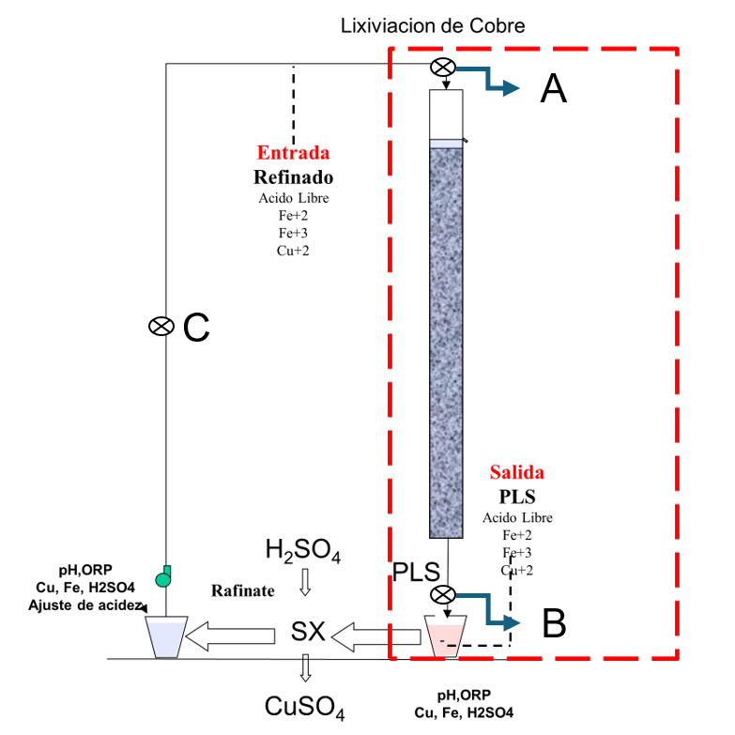
 | Descripción: | Curado y Aglomeración |  |  |  | Descripción: | Prueba de Aglomeración

 |  | Descripción | Unidad | Valor |  |  | Descripción | Unidad | Valor

 |  | Densidad bulk | kg/l |  |  |  | Peso Seco | kg | 27.9
 |  | Cu | % | 0.50 |  |  | Peso Inicial Humedo | kg | 28.0
 |  | Fe | % | 2.55 |  |  | Peso Final Curado | kg | 29.0
 |  | Cu H2SO4 | % | 0.080 |  |  | *ILS+H2O(10%/90%)w/w | g | 992
 |  | Cu CN | % | 0.140 |  |  | Ácido | g | 97
 |  | Cu Residual | % | 0.264 |  |  | Densidad de ILS+H2O | g/cc | 1.02
 |  |  |  |  |  |  | **Volumen de la solución | cc | 977
 |  |  |  |  |  |  | Tiempo | h | 0.17
 |  |  |  |  |  |  | Humedad del mineral | % | 0.50
 | Resumen de cambios en las pruebas: |  |  |  |  |  | Humedad de curado | % | 4.1
 |  |  |  |  |  |  | ILS :Cu= 0.25 g/kg, Ácido= 10.0 g/Kg , FeT= 20.1 g/Kg, Fe+2= 2.8 g/Kg
 |  |  |  |  |  |  | ILS + H2O: Cu= 0.025 g/kg, Ácido= 0.1 g/Kg , FeT= 2.01 g/Kg, Fe+2= 0.28 g/Kg
1) | El 03/06/2024 se carga la columna. |  |  |  |  |  | **Volumen total (Acido Ind.+Refino+Humedad Mineral)
2) | El 06/06/2024 se empieza a regar la columna. |  |  |  |  | Descripción: | Prueba de Curado

 |  |  |  |  |  |  | Descripción | Unidad | Valor
 |  |  |  |  |  |  | *H2SO4 | kg/t | 3.5
 |  |  |  |  |  |  | Concentración H2SO4 | g/l | 100
 |  |  |  |  |  |  | Tiempo | días | 3
 |  |  |  |  |  |  | Temperatura Ambiental | ºC | 13
 |  |  |  |  |  |  | Temperatura Aglomerado | ºC | 14.9

 |  |  |  |  |  |  | * Acido total en el curado y Refino

 |  |  |  |  |  |  |  |  |  |  |  |  | Consumo Acito Total= | A-B
 |  |  |  |  |  |  |  |  |  |  |  |  | Consumo Gangas= | A-C

 |  |  |  |  |  |  |  |  |  |  |  |  |  | Consumo Ácido Total= | H2SO4 (Agregado en el Alimento)- H2SO4 ( PLS)
 |  |  |  |  |  |  |  |  |  |  |  |  |  | Consumo Cu= | H2SO4 (Acido devuelto por el Cu)
 |  |  |  |  |  |  |  |  |  |  |  |  |  | Consumo Gangas= | Consumo Acido Total - Consumo Cu
 |  |  |  |  |  |  |  |  |  |  |  |  |  | Consumo de H2SO4 Total (Fe+2 a Fe+3)= | H2SO4( Agregado en el Alimento)+H2SO4 ( PLS)+H2SO4(Fe+2)+H2SO4 (Fe+3)

 |  |  |  |  |  |  |  |  |  |  | 1.17 | 5.6

% Rec Cu
Extracción de Cobre TCS - 088 Lix
4 | -0.1
5 | -0.2
6 | 1.0
7 | 2.8
8 | 4.4
9 | 5.8
10 | 7.1
11 | 8.3
12 | 9.3
13 | 10.3
14 | 11.3
15 | 12.1
16 | 12.9
17 | 13.7
18 | 14.5
19 | 15.2
20 | 15.9
21 | 16.5
22 | 17.2
23 | 17.8
24 | 18.4
25 | 19.1
26 | 19.8
27 | 20.4
28 | 21.0
29 | 21.6
30 | 22.1
31 | 22.7
32 | 23.1
33 | 23.6
34 | 24.0
35 | 24.4
36 | 24.8
37 | 25.2
38 | 25.6
39 | 25.9
40 | 26.3
41 | 26.6
42 | 26.9
43 | 27.2
44 | 27.5
45 | 27.8
46 | 28.1
47 | 28.3
48 | 28.5
49 | 28.8
50 | 29.0
51 | 29.2
52 | 29.4
53 | 29.7
...

pH - EMF
pH y ORP vs Tiempo TCS - 088 Lix
 | ORP | pH
5
6 | 303 | 2.4
7 | 326 | 2.3
8 | 349 | 2.2
9 | 372 | 2.1
10 | 385 | 2.0
11 | 389 | 2.0
12 | 393 | 1.9
13 | 396 | 1.9
14 | 400 | 1.8
15 | 405 | 1.8
16 | 410 | 1.8
17 | 416 | 1.7
18 | 438 | 1.7
19 | 442 | 1.6
20 | 440 | 1.6
21 | 439 | 1.6
22 | 441 | 1.6
23 | 442 | 1.6
24 | 443 | 1.6
25 | 445 | 1.5
26 | 446 | 1.5
27 | 445 | 1.5
28 | 443 | 1.5
29 | 442 | 1.5
30 | 440 | 1.4
31 | 439 | 1.4
32 | 439 | 1.4
33 | 437 | 1.5
34 | 438 | 1.5
35 | 437 | 1.5
36 | 436 | 1.5
37 | 436 | 1.6
38 | 435 | 1.6
39 | 434 | 1.6
40 | 436 | 1.6
41 | 437 | 1.6
42 | 438 | 1.6
43 | 437 | 1.6
44 | 439 | 1.7
45 | 439 | 1.6
46 | 440 | 1.7
47 | 443 | 1.7
48 | 445 | 1.7
49 | 447 | 1.7
50 | 445 | 1.7
51 | 442 | 1.7
52 | 440 | 1.7
53 | 438 | 1.8
54 | 439 | 1.8
...

